②会議室 備品利用申請書
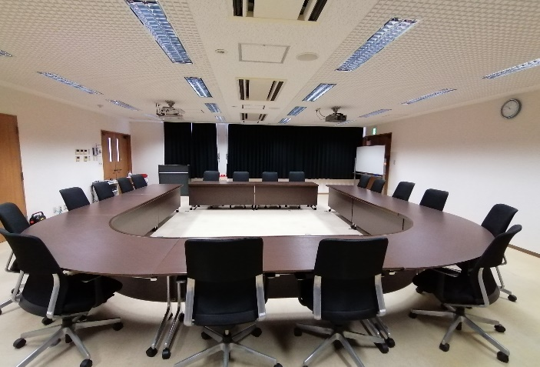
会議室（冷暖房・備品）利用申請書

 |  |  |  |  |  |  |  |  |  |  |  |  | 年 |  |  | 月 |  | 日
 |  |  |  | 利用者名
 |  |  |  | 利用予定日 |  |  | 年 |  | 月 | 日 | ～ |  |  | 年 |  | 月 | 日
 |  |  |  | 利用時間 |  |  |  | 時 |  | 分 | ～ |  |  |  | 時 |  | 分
 |  |  |  | 利用施設名 |  |  |  |  | 会議室

１. 冷暖房利用 |  |  | ※消費税は､別途にてご請求させていただきます。

1時間につき 500円 |  | □ | 時 分 から 時 分まで |  |  |  |  |  |  | □ | 利用しない

2. 会議室備品利用 |  |  | ※消費税は､別途にてご請求させていただきます。

備 品 名 |  |  |  | 個 数 | 料 金 |  |  |  |  |  |  | 利用有無 |  |  |  | 利用数
プロジェクター(音響設備なし) |  |  |  | 1式 （2台） |  | １時間２００円 |  |  |  | （2台） |  | □ | 利用有 |  |  |  |  | 式
ＶＧＡ・HDMI端子 |  |  |  |  |  |  |  |  |  |  |  | □ | 利用無

※メモ台付椅子37脚、ホワイトボード1台、演台1台、ワイヤレスマイクスピーカーセット(マイク2本）は常備しております。
※テーブルや椅子の設置・片付けは、お客様ご自身でお願い致します。
※通常レイアウトより変更した場合、終了後は必ず元のレイアウトにお戻しください。
※会議室での食事は原則としてお断りしております。飲み物のみ持込可能です。

3.支払方法 |  | 冷暖房、会議室備品の、ご利用料金支払方法をお選び下さい。

□ | 現金支払い（ご利用日当日、お支払い。） |  |  |  |  | □ |  |  | 銀行振込（支払期限指定日までにお支払い、手数料お客様ご負担。）

【通常レイアウト図】

